Foglio1
 | OFFERTA ECONOMICA |  |  |  |  |  |  |  |  |  |  |  |  | OE

 | Ragione sociale dell'operatore economico

 |  |  |  |  |  |  |  |  |  |  |  |  | Marca da bollo da € 16,00

 |  |  |  |  |  |  |  |  |  |  |  |  | Spett.le
 |  |  |  |  |  |  |  |  |  |  |  |  | MARCHE MULTISERVIZI S.p.A.
 | OGGETTO |  |  |  |  |  |  |  |  |  |  |  | Via dei Canonici 144
 |  |  |  |  |  |  |  |  |  |  |  |  | 61122 PESARO (PU)
 | CIG

 | Il sottoscritto |  |  |  |  | nato a |  |  | ( ) | il
 | in qualità di
 | della società
 | con sede legale in
 | Tel |  |  | Fax |  |  | Email |  |  | PEC
 | Codice Fiscale |  |  |  |  | Partita IVA
 | in riferimento all'appalto di cui all'oggetto
 |  |  |  |  |  |  | OFFRE
 | Trasporto verso Centro trasferenza |  |  |  |  |  |  | Trasporto verso Agrosistemi Cervia / altro impianto entro i 100 km |  |  |  |  |  | Altro impianto di destinazione oltre Cervia o impianto entro i 100 Km integrazione a km
ZONA | Centro trasferenza | n. viaggi | Base d'asta €/viaggio | tot base asta | offerta €/viaggio | offerta €/viaggio in lettere | tot offerta | n. viaggi | Base d'asta €/viaggio | tot base asta | offerta €/viaggio | offerta €/viaggio in lettere | tot offerta | Base d'asta €/km | Offerta €/km | Offerta €/km in lettere
ZONA 1 | zona 1 | 42 | 100 | 4,200.00 € |  |  | - € | 256 | 450 | 115,200.00 € |  |  | - € | 4,5 €/km
 | zona 2 | 49 | 210 | 10,290.00 € |  |  | - €
 | zona 3 | 48 | 310 | 14,880.00 € |  |  | - €
ZONA 2 | zona 1 | 49 | 210 | 10,290.00 € |  |  | - € | 210 | 650 | 136,500.00 € |  |  | - € | 4,5 €/km
 | zona 2 | 48 | 100 | 4,800.00 € |  |  | - €
 | zona 3 | 57 | 110 | 6,270.00 € |  |  | - €
ZONA 3 | zona 1 | 49 | 310 | 15,190.00 € |  |  | - € | 300 | 750 | 225,000.00 € |  |  | - € | 4,5 €/km
 | zona 2 | 48 | 110 | 5,280.00 € |  |  | - €
 | zona 3 | 46 | 100 | 4,600.00 € |  |  | - €
L'offerta di ciascun singolo prezzo DEVE essere inferiore alla rispettiva Base d'asta
 |  | totale | base d'asta | 75,800.00 € |  |  | - € |  | 476,700.00 € |  |  |  | - €
 |  |  |  |  | in lettere: |  |  |  |  | in lettere:

Conferimento rifiuti da vagliatura - dissabbiamento presso Discarica Cà Asprete
ZONA 1 e ZONA 2 |  | Modalità | n. viaggi giri di raccolta | Base d'asta €/viaggio | tot base asta | offerta €/viaggio | offerta €/viaggio in lettere | tot offerta | Base d'asta €/km da primo impianto | tot base asta | offerta €/km | offerta €/km in lettere | tot offerta
depuratori nella lista |  | cassone e/o svuotamento letti | viaggio singolo 70 | 230 | 16,100.00 € |  |  | - €
 |  | sacco da letti | giro raccolta vaglio 2125 km |  |  |  |  |  | 8 | 17,000.00 € |  |  | - €
ZONA 3
depuratori nella lista |  | cassone e/o svuotamento letti | viaggio singolo 30 | 280 | 8,400.00 € |  |  | - €
 |  | sacco da letti | giro raccolta vaglio 1062,5 km |  |  |  |  |  | 8 | 8,500.00 € |  |  | - €
L'offerta di ciascun singolo prezzo DEVE essere inferiore alla rispettiva Base d'asta
 |  |  | totale | base d'asta | 24,500.00 € |  |  | - € |  | 25,500.00 € |  |  | - €
 |  |  |  |  |  | in lettere: |  |  |  |  | in lettere:

Noleggio cassoni
Non sarà considerato in affitto il cassone che viene posizionato sotto unità di disidratazione mobile e quindi portato via non appena riempito
Al momento sono necessari n. 8 cassoni scarrabili in nolo mensile per tutto l'anno
 |  |  |  | € | Frequenza | Totale nolo anno | Offerta € | Offerta € in lettere | tot offerta
 | affitto cassone |  | Euro/giorno | 4 | 600 volte in un anno | 2,400.00 € |  |  | - €
 | affitto 8 cassoni |  | Euro/mese | 100 | 12 volte in un anno | 9,600.00 € |  |  | - €
 | L'offerta di ciascun singolo prezzo DEVE essere inferiore alla rispettiva Base d'asta
 |  |  |  |  | TOT | 12,000.00 € |  |  | - €
 |  |  |  |  |  |  | in lettere:

Potenziamento cassone vuoto presso unità disidratazione mobile
 |  |  |  | € | Frequenza | Totale nolo anno | Offerta € | Offerta € in lettere | tot offerta
 | Posizionamento cassone vuoto |  | Euro | 50 | 260 volte in un anno | 13,000.00 € |  |  | - €
 | L'offerta di ciascun singolo prezzo DEVE essere inferiore alla rispettiva Base d'asta
 |  |  |  |  | TOT | 13,000.00 € |  |  | - €
 |  |  |  |  |  |  | in lettere:

 | Totale importo offerto per l'appalto |  |  | 1,500.00 € |  | in lettere
 |  |  |  |  | di cui Euro 1.500,00 per oneri di sicurezza non soggetti a ribasso.

Ai sensi dell'art. 95, comma 10 D. Lgs 50/2016 INDICA i propri costi aziendali circa l'adempimento delle disposizioni in materia di salute e sicurezza sui luoghi di lavoro
pari a Euro _______________ (in lettere ______________________)

Ai sensi dell'art. 95, c. 10 D. Lgs 50/2016 INDICA i propri costi della manodopera stimati per l'appalto in oggetto in maniera analitica, come segue:
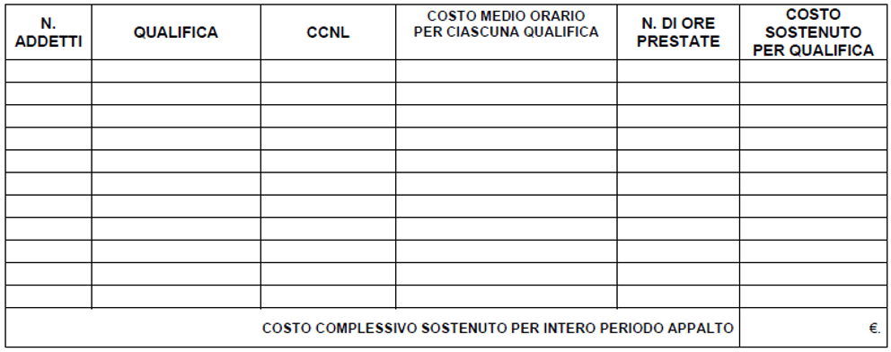

il sottoscritto allega, ai sensi di legge, copia fotostatica del proprio documenti di identità/documento di riconoscimento equipollente, ai sensi dell'art. 35, comma 2, DPR 445/2000

 |  |  |  |  |  |  |  |  | TIMBRO/I E FIRMA/E LEGGIBILE/I E PER ESTESO

